Sheet1
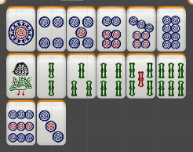
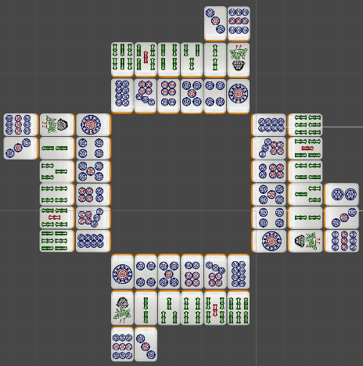
牌：
Width | 82 | pixel
Height | 128 | pixel
白色的部分 | 12 | pixel

Arange gap | 2 | pixels in vertical
排列间隙 | 2 | pixels in horizontal

 |  |  | 出牌区宽度 | 502 |  | 整体出牌区 | 宽度 | 1280
 |  |  | 高度 | 388 |  |  | 高度 | 1280

 |  |  | 显示分数区 | 500
 |  |  |  | 500
 |  |  | 出牌与分数区之间的gap
 |  |  | 上下左右各 | 1 | px

 |  |  |  |  |  |  |  | -527

